Sheet1
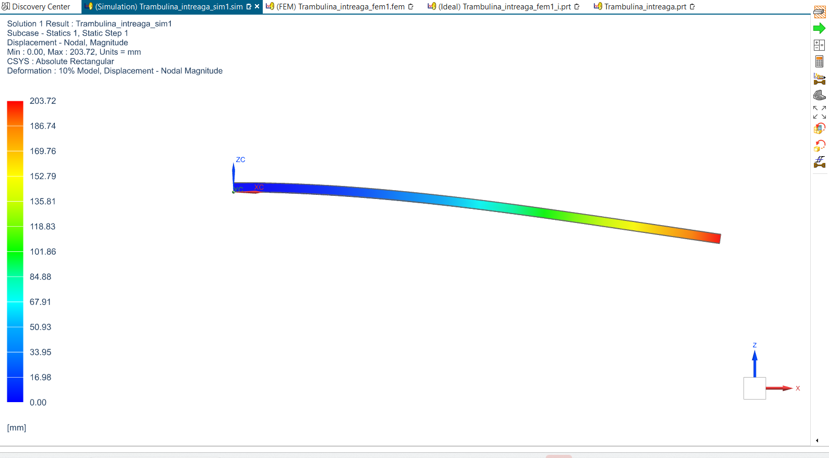
Date intrare |  |  | Materiale invelis (GFRP) |  |  | Materiale miez (H60) |  | Tensiuni admisibile cu factor de siguranta 5
L | 1410 |  | ro | 1600 |  | ro | 60 | 80 | 0.12
b | 500 |  | Ef | 20000 |  | Ec | 55 | invelis | miez | Deplasare:
P | 1471.5 |  | Taf | 400 |  | Gc | 22
d | 28 |  | cost | 4 |  | tac | 0.6 | Factor de siguranta:
 |  |  | tf | 1.5 |  | cost | 6
 |  |  | masa | 3.384 |  | tc | 25 | 2.8571428571 | 1.5
 |  |  | Pret | 13.536 |  | masa | 1.0575
Calcule |  |  |  |  |  | Pret | 6.345
D | 5880000000
S | 344960
W | 239.85477301 |  |  | 203.72 | deplasare simulare
K | 6.1349623423 | >5 |  | 294.3 | deplasarea maxima
Cost | 19.881 |  |  | rigiditate =5 N/mm = 5000 N/m
Masa | 4.4415 |  |  | coeficient de siguranta 5
 |  |  |  | nu este permis

Eroare | 36.134773006
mesh(miez si invelis) | 10mm | Tetra

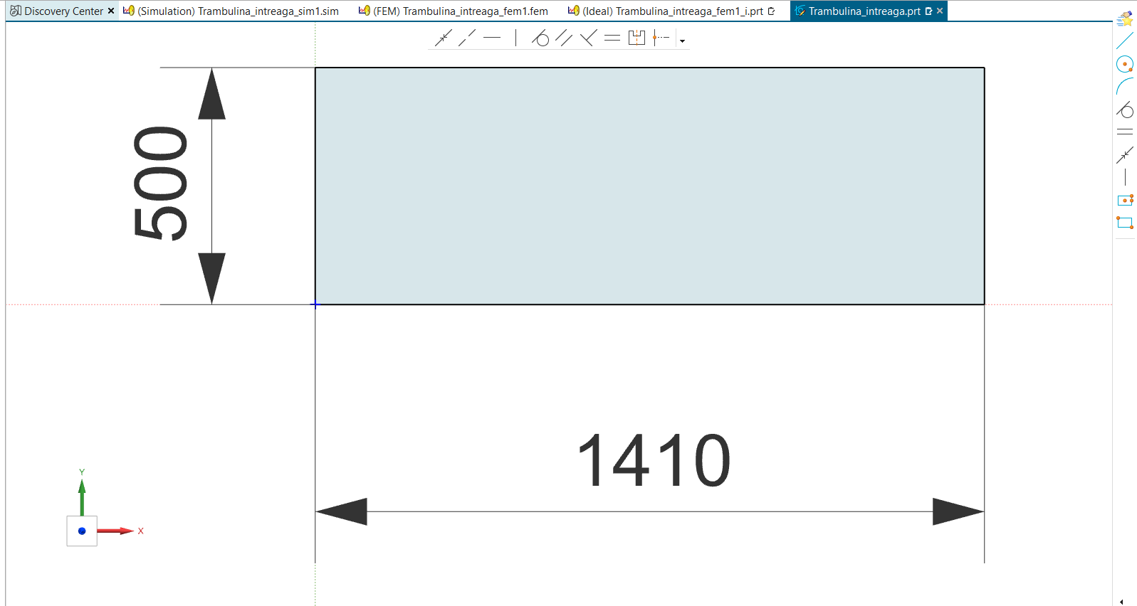

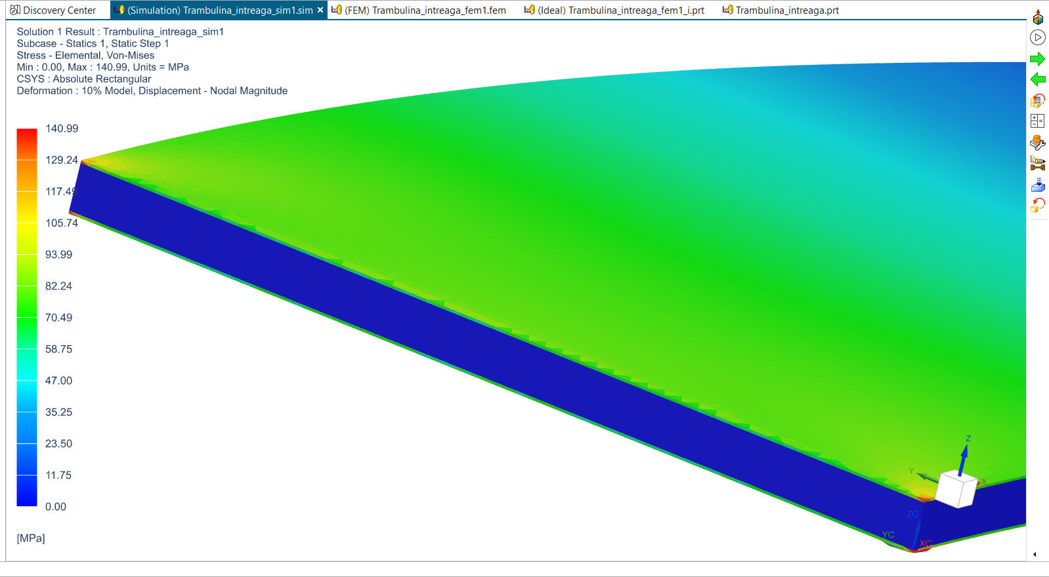
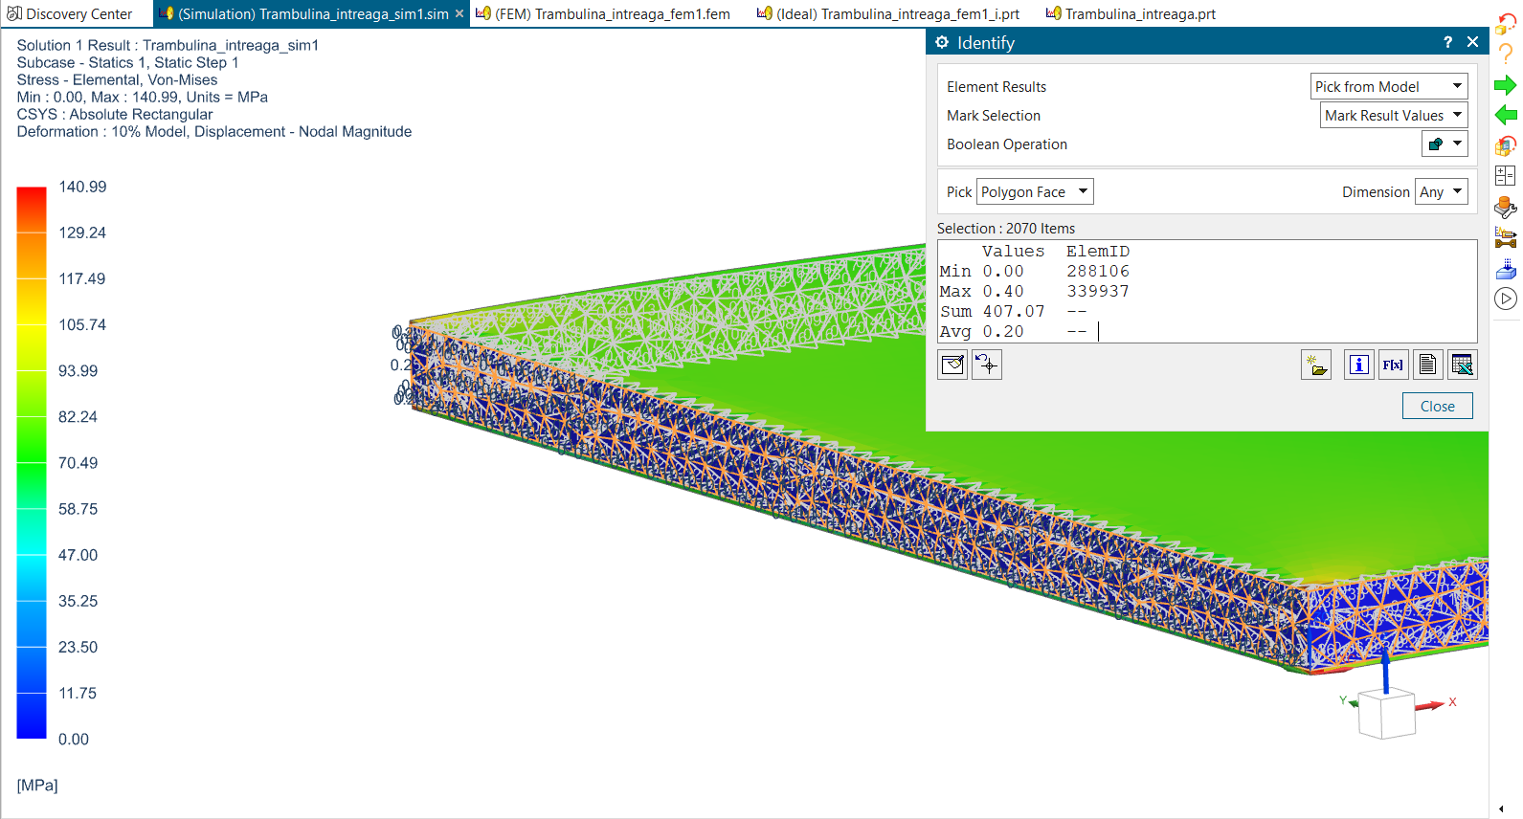
 |  |  |  |  |  |  |  |  |  | Von-misses
 |  |  |  |  |  |  |  |  |  | Elemental:
 |  |  |  |  |  |  |  |  |  | invelis
 |  |  |  |  |  |  |  |  |  |  | miez

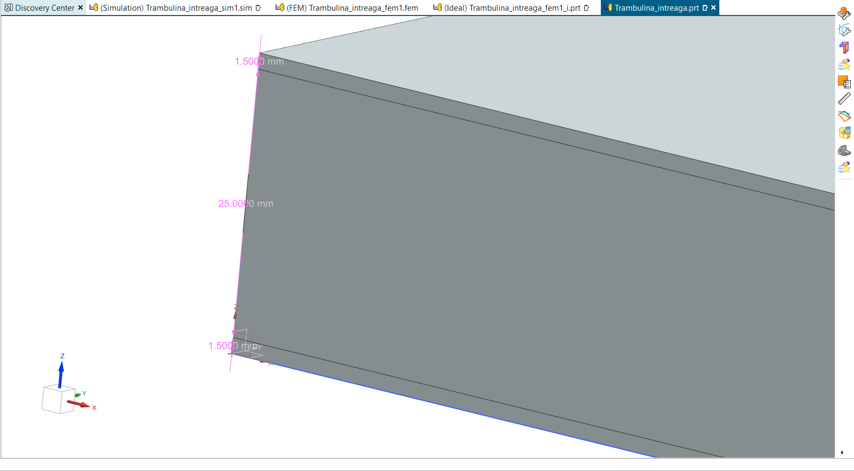

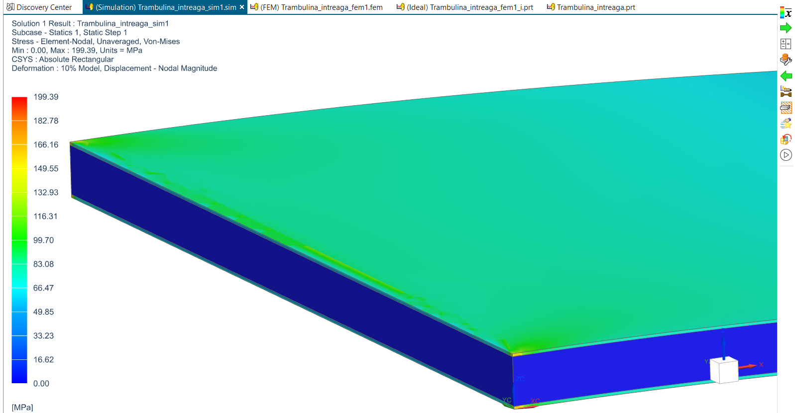
 |  |  |  |  |  |  |  |  |  | Elemental-nodal:
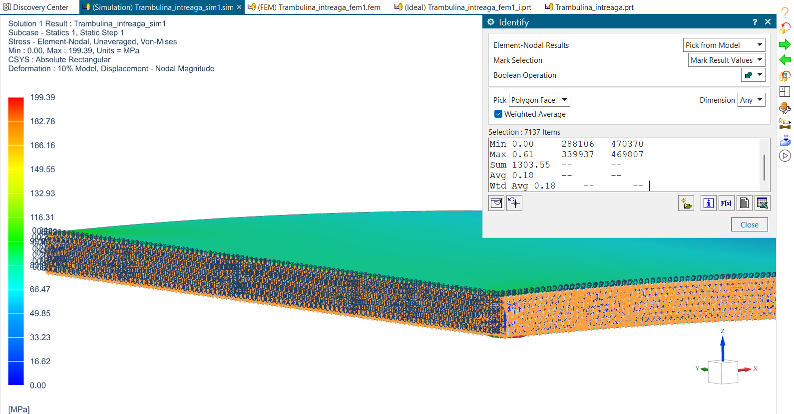

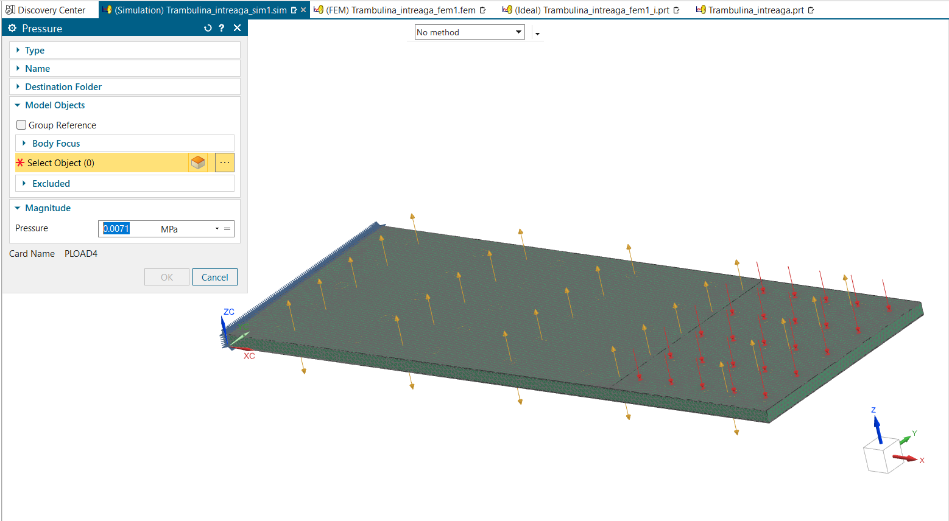

1471.5N in Mpa=0.0071
presiunea este aplicata pe o regiune de 410mm

